Social Media Strategy

Social Media Goals and Planning Maret 2023
2023 Business Goals | Business Goal 1 (Meningkatkan brand awarenress perusahaan)* |  |  | Business Goal 2 (Meningkatkan sales perusahaan sebesar xxx%)*
2023 Social Media Goals | Social Media Goal 1 (Menaikkan engagement rate seluruh social media perusahaan)* |  | Social Media Goal 2 (Menaikkan angka followers dan engagement Instagram Viva Dahlia sebesar 20%)* |  | Social Media Goal 3 (Menaikkan angka followers Tiktok Viva Dahlia sebesar 20%)*
2023 Content Pillar | Content Pillar 1 (Education)* | Content Pillar 2 (Sales/Promosi)* |  | Content Pillar 3 (User Engagement)* |  | Content Pillar 4 (Entertainment)*
Social Media Plaform | Format 1 (Instagram Post)* |  | Format 2 (Instagram Story)* |  | Format 3 (TikTok Videos)*

Social Media Marketing Funnel

Weekly View
NO | DATE | TIME | TOPIC | CONTENT OBJECTIVE | CONTENT PILLAR | SOCIAL MEDIA PLATFORM | COPY / CTA/ HASHTAGS | VISUAL ASSET (SKETSA) | STATUS | PHOTO PRODUCT
Week 1
1 | Senin, 6 Maret 2023 | Jam 10 pagi | Ketika bingung mau makan apa | Consideration : engagement | Entertaiment | IG Post | Caption : Lapar dan ga tau mau makan apa? Duh makan itu lagi, itu lagi Nah daripada bingung, mending stock sosis, bakso, dan nugget di rumah kamu Coba tag kelakuan temanmu kaya gini😀 | Hanya upload 1 gambar dengan tampilan ada orang yang melangkahkan kaki ke tangga, tetapi kaki kanan/kiri langsung melangkah tangga ke empat. Tangga pertama bertuliskan update status, nanya temen, scroll online food | Planned | 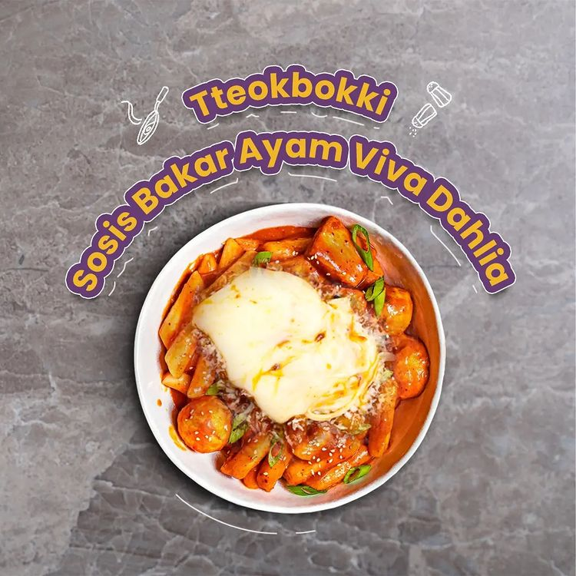
2 | Selasa, 7 Maret 2023 | Jam 9 pagi | Menu simple ala anak kost | Brand awareness | Product promotion | IG Post | Bosan dengan makanan yang sama setiap hari? cobain menu simple ala anak kost! Tapi ga punya waktu dan tenaga? resep ala anak kost ini dijamin bikin masak jadi sat set sat set dengan bahan yang cukup simple 🍳 Hadirkan keceriaanmu dengan menu sederhana ala anak kost, Ayo masak sekarang juga 😉 | Slide 1 : menu simple ala anak kost Ada orang yang memegang 2 masakan Slide 2 : Menu nugget geprek sambel bajak Tulisan bahan dan cara membuat, lalu ada gambar masakannya Slide 3 : Telur sosis asam manis Tulisan bahan dan cara membuat, lalu ada gambar masakannya | Planned
3 | Rabu, 8 Maret 2023 | Jam 10 pagi | Polling produk kesukaan user | Consideration : engagement | User engagement | IG Story | Kalian tim mana? Tim Sosis atau tim nugget | Polling user, sebelah kanan tim sosis dan kiri tim nugget. Disertakan juga sosis dan nugget produk Viva Dahlia di polling tersebut | Planned | 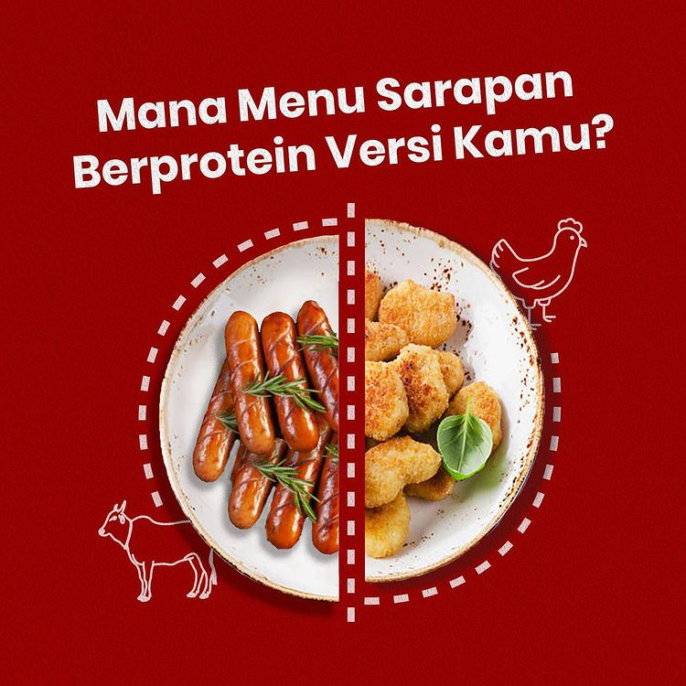
4 | Kamis, 9 Maret 2023 | Jam 12 siang | Dijamin 7 hari dijamin ga bikin bosan | Brand awareness | Product promotion | IG Post | Ingin hari-harimu lebih berwarna? Dengan menu 7 hari ini, kamu akan selalu memiliki sesuatu yang baru dan menarik untuk dinantikan 🍽️ Setiap hidangan tidak hanya enak tetapi juga mudah dibuat dalam waktu singkat. Hemat waktu, uang, dan tenaga dengan menu 7 hari ini. Nikmati waktu berkualitas bersama keluarga dan teman Anda dengan menyajikan makanan baru yang lezat setiap hari! Cobalah menu 7 hari ini sekarang untuk jaminan kelezatan dan kepuasan di setiap gigitan! | Slide 1 : Gambar buku menu dengan tulisan "Dijamin 7 hari dijamin ga bikin bosan" Slide 2 : Gambar buku menu dengan isi menu makanan selama 7 hari | Planned | 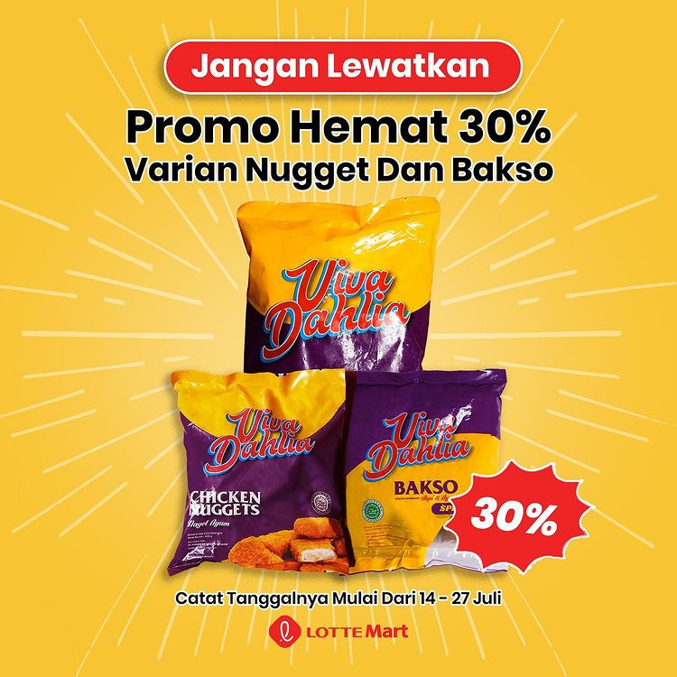
5 | Jumat, 10 Maret 2022 | Jam 1 siang | 5 Hal yang biasa dilakukan ketika hujan | Consideration : engagement | Entertaiment | Tik Tok Video | Mana yang paling relate sama kamu? | Judul : 5 Hal yang biasa dilakukan ketika hujan 1. Nonton film horor 2. Selimutan di kasur 3. Masak makanan berkuah 4. Tidur 5. Baca novel | Planned | -
Week 2
6 | Senin, 12 Maret 2023 | Jam 10 pagi | Pilih ekspresi kamu ketika makan Sosis Viva Dahlia | Consideration : engagement | Entertaiment | IG Post | Biasanya ekspresi minvi pas lapar 😩 Kalo kamu gimana vifren? Coba tunjukin ekspresimu ketika lapar dikolom comment sekarang 😱 | Slide 1 : Design dengan headline "Tipe-tipe orang yang makan makanan enak" | Planned | -
7 | Selasa, 13 Maret 2023 | Jam 9 pagi | Cara makan enak Sosis Viva Dahlia | Brand awareness | Education | IG Post | Nih minvi kasih obat anti bingung biar makan kamu tambah enak! Geser sampe mentok abis ya! Coba share cara makan favorite mu gimana? | Slide 1 : Cara makan enak Sosis Viva Dahlia Slide 2 : Dimakan langsung Slide 3 : Topping mie Slide 4 : Sosis gulung Slide 5 : Dijadiin menu bekal | Planned | 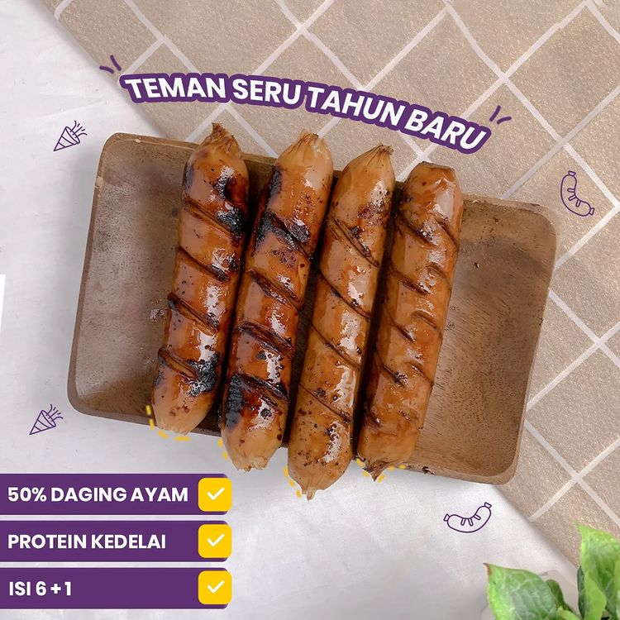
8 | Rabu, 14 Maret 2023 | Jam 10 pagi | Mitos : mau diet, fakta : waah enak nih | Consideration : engagement | Entertaiment | IG Story | Mitos : mau diet, fakta : waah enak nih | Dengan design atas gambaran mitor wanita mau diet dan bagian bawah fakta ngiler makan makanan enak | Planned
9 | Kamis, 15 Maret 2023 | Jam 12 siang | Obat penyembuh ketika lapar, Viva Dahlia Solusinya | Brand awareness | Product promotion | IG Post | No worries lagi ketika kamu lapar, ada Viva Dahlia selalu temani harimu! Hayoo variant mana yang jadi favorite kamu? absen sekarang juga 🤤 | Hanya post 1 slide dengan Headline pada design "Obat penyembuh ketika lapar, Viva Dahlia Solusinya" Lalu ada gambar product Viva Dahlia (Sosis, Nugget, Bakso) | Planned | 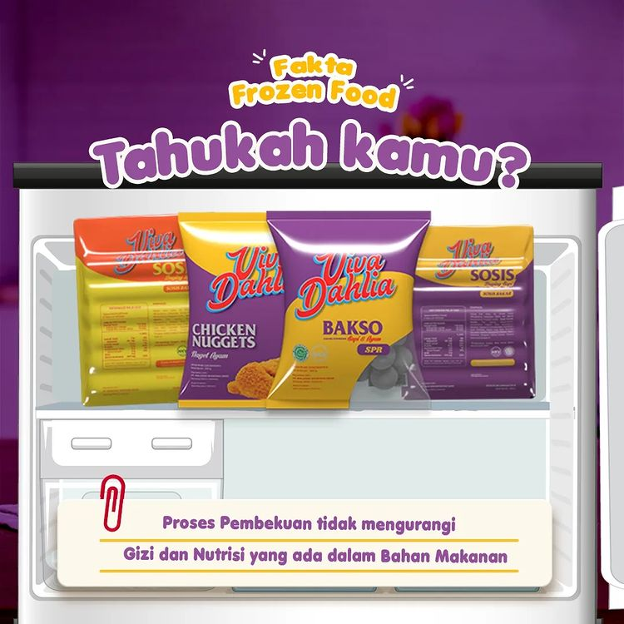
10 | Jumat, 16 Maret 2023 | Jam 1 siang | Apa kata mereka (Customer stories) | Brand awareness | User engagement | Tik Tok Video | Yuk simak apa kata mereka nyobain resep sosis dan nugget Viva Dahlia, Kira-kira pada suka ngga yaa? | Headline : Apa Kata Mereka Video berisikan reaksi beragam profesi makan produk Viiva Dahlia | Planned | -
Week 3
11 | Senin, 19 Maret 2023 | Jam 10 pagi | Kamu tim mana? Sosis atau nugget? | Consideration : engagement | User engagement | IG Story | Kamu tim mana? Sosis atau nugget? | Design orang lagi makan sosis (kiri) dan nugget (kanan) | Planned | -
12 | Selasa, 20 Maret 2023 | Jam 9 pagi | Tips menggoreng nugget supaya renyah seharian | Brand awareness | Education | IG Post | Padahal udah pakai api sedang tapi hasilnya ga memuaskan? Nih minvi kasih tips supaya nugget tetap renyah seharian! Simak sampe abis yaa | Slide 1 : dengan gambar nugget yang renyah serta potongan dan serpihannya Slide 2 : penjelasan tips supaya nugget renyah seharian (video) | Planned | 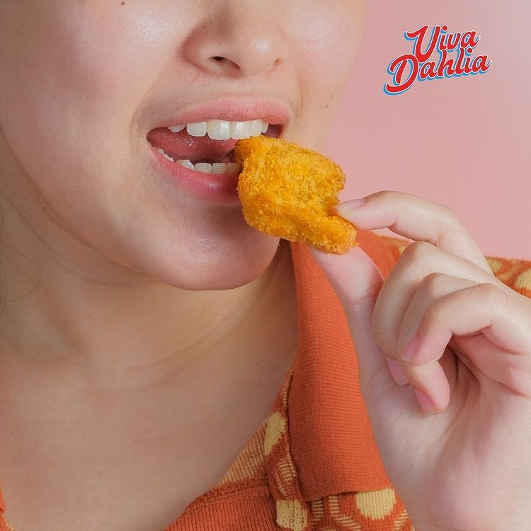
13 | Rabu, 21 Maret 2023 | Jam 10 pagi | Tipe-tipe orang yang makan makanan enak | Consideration : engagement | Entertaiment | Tik Tok Video | Kalo makan enak serasa lepas dari masalah dalam sekejap, Hayoo kamu tipe yang mana nih? coba absen dikolom comment yaa! | Slide 1 : design dengan headline "Tipe-tipe orang yang makan makanan enak" dan ada ekspresi orang makan enak Tipe 1 ala food vloger Tipe 2 si goyang kepala Tipe 3 si paling influencer Tipe 4 si paling ekspresif | Planned | -
14 | Kamis, 22 Maret 2023 | Jam 9 pagi | Selamat menunaikan ibadah puasa | Consideration : engagement | Entertaiment | IG Post | Makan bubur semangkuk berdua, pagi sahur sorenya berbuka. Lauk pakai telur nikmat rasanya, niatkan dengan luhur jalankan puasa Marhaban Yaa Ramadhan vifren 😇 | Design ucapan selamat menunaikan ibadah puasa | Planned | -
 |  | Jam 1 siang | Info beli Viva Dahlia dimana aja! | Brand awareness | Education | IG Post | Produk viva dahlia semakin mudah kamu dapatkan loh, yuk buruan cek toko terdekat sekarang juga! | Design dengan menggambarkan area lokasi penjualan produk Viva Dahlia Gambar peta seluruh Indonesia | Planned | -
15 | Jumat, 23 Maret 2023 | Jam 3 sore | Menu buka puasa anti gagal | Brand awareness | Entertaiment | Tik Tok Video | Masak untuk berbuka puasa dibulan Ramadhan jadi salah satu jalan dapetin pahala juga loh vifren Yuuk cobain rekomendasi menu buka puasa dari minvi! | Slide 1 : design buku menu dengan tulisan "Menu buka puasa anti gagal" Slide 2 : design dengan judul makanan "Bihun goreng sosis udang" dan dibawahnya ada penjelasan bahan serta cara memasak | Planned | 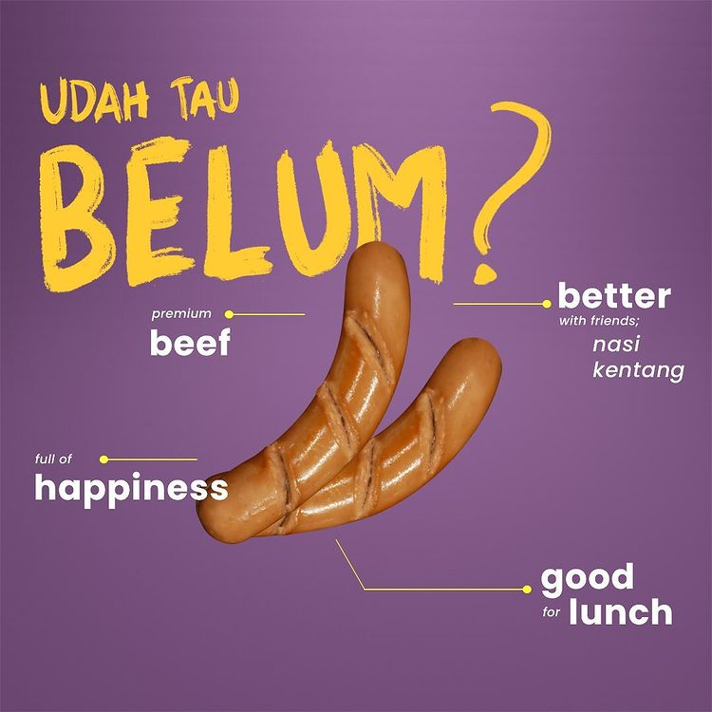
Week 4
16 | Senin, 26 Maret 2023 | Jam 10 pagi | Tau kah kamu? Asal muasal nugget? | Consideration : engagement | Education | IG Post | Waah minvi juga baru tau tapi gimana jadinya kalo di dunia ini ga ada nugget? | Design slide 1 : headline dan ada gambar sejarah nugget Slied 2 : Penjelasan sejarah singkat nugget | Planned | 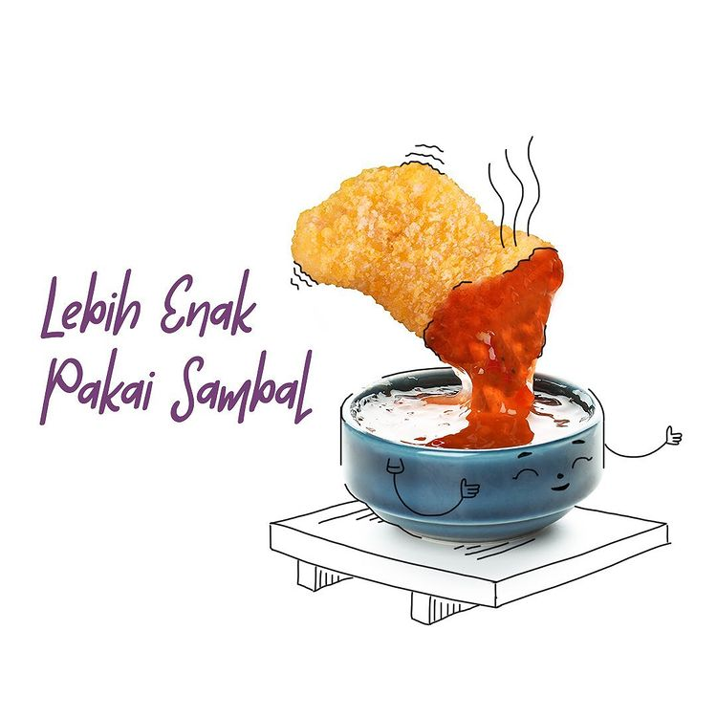
17 | Selasa, 27 Maret 2023 | Jam 9 pagi | Ide bisnis selama bulan Ramadhan | Brand awareness | Product promotion | IG Post | Biar makin produktif selama puasa, minvi kasih ide bisnis dibulan ramadhan! Coba vifren selama ramadhan ngapain aja? tulis dikolom comment yaa | Slide 1 : headline Slide 2 : bisnis pakaian Slide 3 : bisnis makanan takjil Slide 4 : bisnis frozen food | Planned | -
18 | Rabu, 28 Maret 2023 | Jam 10 pagi | This or that menu sahur | Consideration : engagement | Entertaiment | IG Story | This or that menu sahur | Design this or that menu sahur. This : telor dan that : sosis teriyaki | Planned | 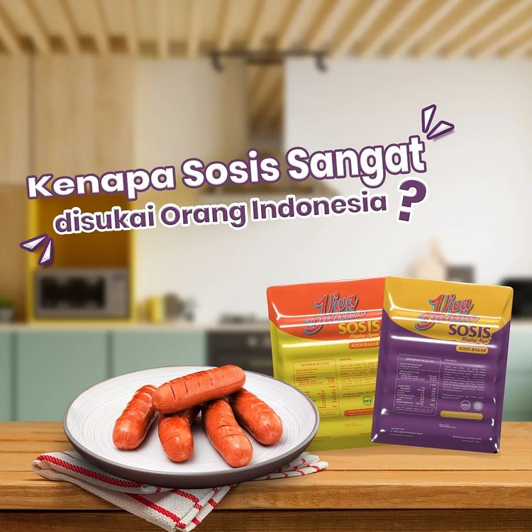
19 | Kamis, 29 Maret 2023 | Jam 1 siang | Liat karet gelang kaya mie goreng | Consideration : engagement | Entertaiment | IG Post | Jam-jam genting emang suka bikin pikiran jadi halu 😮‍💨 Vifren yang kuat yaa puasanya! | Design gambar karet gelang seperti mie goreng | Planned | -
20 | Jumat, 30 Maret 2023 | Jam 3 sore | 5 hal favorite selama bulan ramadhan | Consideration : engagement | Entertaiment | Tik Tok Video | Biar perut kosong tapi tetap semangat jalanin hari dibulan ramadhan, yaa kan vifren? | Video aktivitas ramadhan: 1. Baca alquran 1 day 1 juz 2. Bagi-bagi takjil 3. Ngabuburit 4. Bukber 5. Buka bisnis | Planned | -

